Z4
Testiranje tranzicije stanja (State Transition Testing)

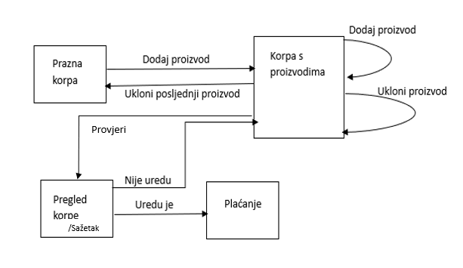 |  |  |  |  | Korpa za kupovinu na online Bingo prodavnici počinje kao prazna. Kada su proizvodi odabrani, dodaju se u korpu za kupovinu. Artikli se također mogu ukloniti iz korpe za kupovinu. Kada kupac želi provjeriti korpu, prikazat će mu se stanje korpe i ukupni trošak, kako bi kupac mogao provjeriti je li to uredu ili ne. Ako mu je sve uredu nastavlja dalje na plaćanje. U suprotnom se vraća na kupovinu (tako da može dodati ili ukloniti proizvode ukoliko to želi).

 |  |  |  |  | Zatim ćemo navesti sve testne slučaje koji su navedeni na dijagramu. Ovaj dijagram i povezani testni slučajevi pokrivaju različite korake u procesu kupovine, od dodavanja proizvoda u korpu do provjere korpe i odluke o nastavku na plaćanje ili povratku na kupovinu, ili brisanja produkta iz korpe. Možemo primjetiti da nam nisu dostupne sve akcije na svakom stanju.
Stanje | Prazna korpa | Korpa s proizvodima | Pregled korpe /Sažetak | Plaćanje
Dodaj proizvod | Korpa s proizvodima | Korpa s proizvodima | / | /
Ukloni proizvod | / | Korpa s proizvodima | / | /
Ukloni posljednji proizvod | / | Prazna korpa | / | /
Provjeri | / | Pregled korpe /Sažetak | / | /
Nije uredu | / | / | Korpa s proizvodima | /
Uredu je | / | / | Plaćanje | /

Z5
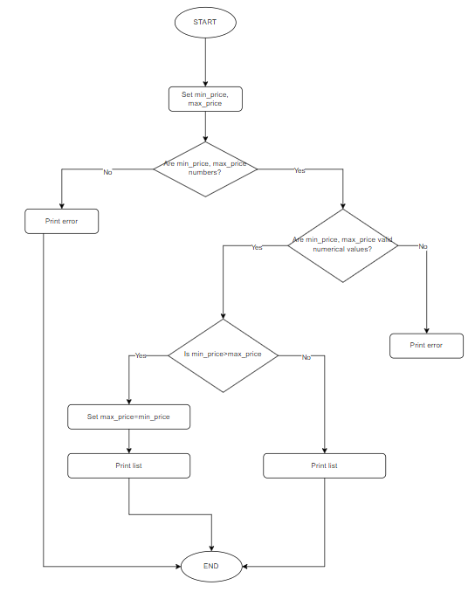
Testiranje izjava (statements) i pokrivenost

Node
 | SC=4
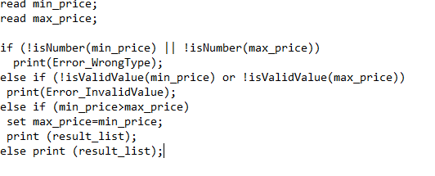
 | Test case 1: | min_price="a"
 |  | max_price="b"

 | Test case 2: | min_price="-123456"
 |  | max_price="123457891234657845"

 | Test case 3: | min_price="10000"
 |  | max_price="100"

U ovoj tehnici potrebno je kreirati testne slučajeve koji pokrivaju unaprijed definirani procenat iskaza.
 | Test case 4: | min_price="100"
 |  | max_price="200"

 | Minimalan broj putanja da bi se pokrili svi node-ovi
 | Shortcut for SC = count of else +1 (ISTQB Foundation Level | 4.3.1 Statement Testing)

Z6
Testiranje odluka (decisions) i pokrivenost

 | DC=4

 | Test case 1: | min_price="tekst"
 |  | max_price="abc"

Branch
 | Test case 2: | min_price="987654321987654321"
 |  | max_price="-1000"

 | Test case 3: | min_price="123456"
 |  | max_price="0"

 | Test case 4: | min_price="10000"
 |  | max_price="20000"

U ovoj tehnici potrebno je kreirati testne slučajeve koji pokrivaju unaprijed definirani procenat odluka.

 | Minimalam broj putanja da bi se pokrili svi branch-evi
 | Shortcut DC= count of ifs +1 (Izvor: ISTQB Foundation Level | 4.3.2 Decision Testing )

